料號靶距
LAM | 內四外四 | 貼在A3欄 |  | 外分割 | 貼在G3欄 |  |  |  | 內分割 | 貼在O3欄
貼A3 |  |  |  | 貼G3 |  |  |  |  | 貼O3
10vpd7095ce t47 |  |  |  | 06ik67046db T25 out |  |  |  |  | 10vpd7095ce T47 in |  |  | 密LAM
---------------------------------------------------------- |  |  |  | --------------------------------------- |  |  |  |  | ---------------------------------------
| | |  |  |  | | | |  |  |  |  | | |
| | |  |  |  | -------- | @----------X1:528.340---------@ | -------- ---------------------------- |  |  |  |  | -------- | @----------X1:385.171---------@ | -------- ----------------------------
| | |  |  |  | | | | | | | | X1:528.340 | |  |  |  |  | | | | | | | | X1:385.171 |
| @------------------581.452-----------------@ | |  |  |  | | | | | | | |--------------------------| |  |  |  |  | | | | | | | |--------------------------|
| | | | |  |  |  | | | | | | | | X2:528.340 | |  |  |  |  | | | | | | | | X2:385.171 |
| | | | |  |  |  | | | Y1:173.310 Y1':170.310 | | |--------------------------| |  |  |  |  | | | Y1:254.412 Y1':254.412 | | |--------------------------|
| | | | |  |  |  | | | | | | | | X3:528.340 | |  |  |  |  | | | | | | | | X3:385.171 |
------------| | @----------X1:385.171--------@ | | |  |  |  | | | | | | | |--------------------------| |  |  |  |  | | | | | | | |--------------------------|
| | | | | | | |  |  |  | | | | | | | | Y1:173.310 | Y1':170.310 | |  |  |  |  | | | | | | | | Y1:254.412 | Y1':254.412 |
| | | | | | | |  |  |  | | | | | | | |------------|-------------| |  |  |  |  | | | | | | | |------------|-------------|
| | | | | | | |  |  |  | Y2:589.395 | @----------X2:528.340---------@ | Y2':586.395 | Y2:589.395 | Y2':586.395 | |  |  |  |  | Y2:636.030 | @----------X2:385.171---------@ | Y2':636.030 | Y2:636.030 | Y2':636.030 |
| | | | | | | |  |  |  | | | | | | | ---------------------------- |  |  |  |  | | | | | | | ----------------------------
| | | | | | | |  |  |  | | | | | | | |  |  |  |  | | | | | | |
| | | | | | | |  |  |  | | | | | | | |  |  |  |  | | | | | | |
| | 574.370 | | 571.370 | |  |  |  | | | | | | | |  |  |  |  | | | | | | |
| | | | | | | |  |  |  | | | Y:416.085 Y:416.085 | | |  |  |  |  | | | Y:381.618 Y:381.618 | |
| | | Y1:636.030 Y2:636.030 | | |  |  |  | | | | | | | |  |  |  |  | | | | | | |
606.700 | | | | | | |  |  |  | | | | | | | |  |  |  |  | | | | | | |
| | | | | | | |  |  |  | | | | | | | |  |  |  |  | | | | | | |
| | | | | | | |  |  |  | -------- | @----------X3:528.340---------@ | -------- |  |  |  |  | -------- | @----------X3:385.171---------@ | --------
| | | | | | | |  |  |  | | | |  |  |  |  | | |
| | | | | | | |  |  |  | --------------------------------------- |  |  |  |  | ---------------------------------------
| | | | | | | |  |  |  | units=mm
| | | | | | |
| | | | | | |
| -------| | @----------X2:385.171--------@ | |
| | | | | |
| -29.328 | | | |
| | | | | |
------------| @------------------581.452-----------------@ |
| |
| | |  |  |  |  |  | FV
| | |  |  |  |  |  | 靶程式(mm) | X | Y-L(左) | Y-R(右)
---------------------------------------------------------- |  |  |  |  |  | FV-T5A | 539.4 | 505.336 | 502.336
| | | units=mm
| 98.141 |
| |
|--------------483.311--------------|

選擇所需靶距CHOOSE TARGET

輸入Enter
待製作.......To Be Continue
使用FV，請點輸入ENTER
 | X | Y_L | Y_R
FV

輸入Enter
使用板外LAM，請點輸入ENTER
 | X | Y_L | Y_R
LAM
輸入Enter
使用板內LAM，請點輸入ENTER

輸入Enter
使用板外分割，請點輸入ENTER
 | X | Y_L | Y_R |  |  |  |  |  |  |  | -21
板外 分割靶

輸入Enter
使用板內分割，請點輸入ENTER
 | X | Y_L | Y_R
板內 分割靶

長邊進_靶距
 |  |  |  |  |  | 求y最大值 |  | 求x最小值
 |  | X | Y_L | Y_R |  | 0 |  | 0
 | FV |  |  |  |  |  |  |  | LAM內四外四 |  |  |  | 靶距排序
 |  |  |  |  | 靶類型 | Y | X( L ) | X( R ) | 靶類型 | Y | X( L ) | X( R ) | LAM | Y | X( L ) | X( R )
 |  |  |  |  | LAM外四 | 0 | 0 | 0 | LAM外四 | 0.000 | 0.000 | 0.000 | LAM外四
 |  |  |  |  |  | 0 | 0 | 0 |  | 0.000 | 0.000 | 0.000
 |  | X | Y_L | Y_R
 | LAM |  |  |  | LAM內四 | 0 | 0 | 0 | LAM內四 | 0.000 | 0.000 | 0.000 | LAM內四
 |  |  |  |  |  | 0 | 0 | 0 |  | 0.000 | 0.000 | 0.000

 | 板外分割 |  |  |  | FV | 0 | 0 | 0 | FV | 0.000 | 0.000 | 0.000 | FV
 |  |  |  |  |  | 0 | 0 | 0 |  | 0.000 | 0.000 | 0.000
 |  | X | Y_L | Y_R
 | 分割靶 |  |  |  | 分割靶 | 0 | 0 | 0 | 分割靶 | 0.000 | 0.000 | 0.000 | 分割靶
 |  |  |  |  |  | 0 | 0 | 0 |  | 0.000 | 0.000 | 0.000

 |  |  |  |  | 外分割 |  |  |  | 外分割 |  |  |  | 外分割
 |  | ∆X | ∆Y | Shift X
 |  |  |  | 0
 |  |  |  | Shift Y
 |  |  |  | 0

計算靶距
 |  |  |  |  |  |  |  |  |  |  |  |  |  | Y | Max X | Min X
 |  |  |  |  | 設定排序 | Y | X( L ) | X( R ) | 設定排序 | Y | X( L ) | X( R ) |  | 440.000 | 553.000 | 550.000
 |  |  |  |  | 1 | 0.000 | 0.000 | 553.000 | - |  |  |  |  | 553.000
層窗左上 |  |  |  |  | 2 | 440.000 | 0.000 | 550.000 |  |  |  |  |  | 550.000
長邊入 |  |  |  |  | -
 |  |  |  |  | -
 |  |  |  |  | -
 |  |  |  |  | -
 |  |  |  |  | -
 |  |  |  |  | - |  |  |  | 機台 | 是否可以製作(分割需做兩次)
 |  |  |  |  | - |  |  |  | Xray #1_Muraki | PASS
 |  |  |  |  | - |  |  |  | Xray #2_Muraki | PASS
 |  |  |  |  | - |  |  |  | Xray #3_JH | PASS |  |  |  |  |  |  | =
 |  |  |  |  | -
 |  |  |  |  | -
 |  |  |  |  | -
 |  |  |  |  | -
 |  |  |  |  | -

0

短邊進_靶距
 |  | X | Y_L | Y_R |  | 0 |  | 0
 | FV |  |  |  |  |  |  |  | LAM內四外四 |  |  |  | 靶距排序
 |  |  |  |  | 靶類型 | Y | X( L ) | X( R ) | 靶類型 | Y | X( L ) | X( R ) | LAM | Y | X( L ) | X( R )
 |  |  |  |  | LAM外四 | 0 | 0 | 0 | LAM外四 | 0.00 | 0.00 | 0.00 | LAM外四
 |  |  |  |  |  | 0 | 0 | 0 |  | 0.00 | 0.00 | 0.00
 |  | X | Y_L | Y_R
 | LAM |  |  |  | LAM內四 | 0 | 0 | 0 | LAM內四 | 0.00 | 0.00 | 0.00 | LAM內四
 |  |  |  |  |  | 0 | 0 | 0 |  | 0.00 | 0.00 | 0.00

 | 板外分割 |  |  |  | FV | 0 | 0 | 0 | FV | 0.00 | 0.00 | 0.00 | FV
 |  |  |  |  |  | 0 | NA | 0 |  | 0.00 | NA | 0.00
 |  | X | Y_L | Y_R |  | 0 | NA | 0 |  | 0.00 | NA | 0.00
 | 板內 分割靶 |  |  |  | 分割靶 | 0.000 | 0.000 | 0.000 | 分割靶 | 0.00 | 0.00 | 0.00 | 分割靶
 |  |  |  |  |  | 0.000 | 0.000 | 0.000 |  | 0.00 | 0.00 | 0.00
 |  |  |  |  |  | 0.000 | 0.000 | 0.000 |  | 0.00 | 0.00 | 0.00
 |  |  |  |  | 外分割 | 0 | 0 | 0 | 外分割 | 0 | 0 | 0 | 外分割
 |  | ∆X | ∆Y | Shift X
 |  |  |  | 0
 |  |  |  | Shift Y
 |  |  |  | 0

計算靶距
 |  |  |  |  |  |  |  |  |  |  |  |  |  | Y | MaxX | Min X
 |  |  |  |  | 設定排序 | Y | X( L ) | X( R ) |  |  |  |  |  | 553.000 | 440.000 | 440.000
 |  |  |  |  | 1 | 0.000 | 0.000 | 440.000 |  |  |  |  |  | 440.000
層窗右上 |  |  |  |  | 2 | 550.000 | 0.000 | NA
短邊入 |  |  |  |  | 3 | 553.000 | NA | 440.000 |  |  |  |  |  |  |  |  | 外靶-內把 | 理想值-實際值 | 扣出來是正 | Y要+
 |  |  |  |  | - |  |  |  |  |  |  |  |  |  |  |  | 外靶-內把 | 理想值-實際值 | 扣出來+ | Y+
 |  |  |  |  | -
 |  |  |  |  | -
 |  |  |  |  | -
 |  |  |  |  | - |  |  |  | 機台 | 是否可以一次打完
 |  |  |  |  | - |  |  |  | Xray #1_Muraki | PASS
 |  |  |  |  | - |  |  |  | Xray #2_Muraki | PASS
 |  |  |  |  | - |  |  |  | Xray #3_JH | PASS
 |  |  |  |  | -
 |  |  |  |  | -
 |  |  |  |  | -
 |  |  |  |  | -
 |  |  |  |  | -

0

longshow
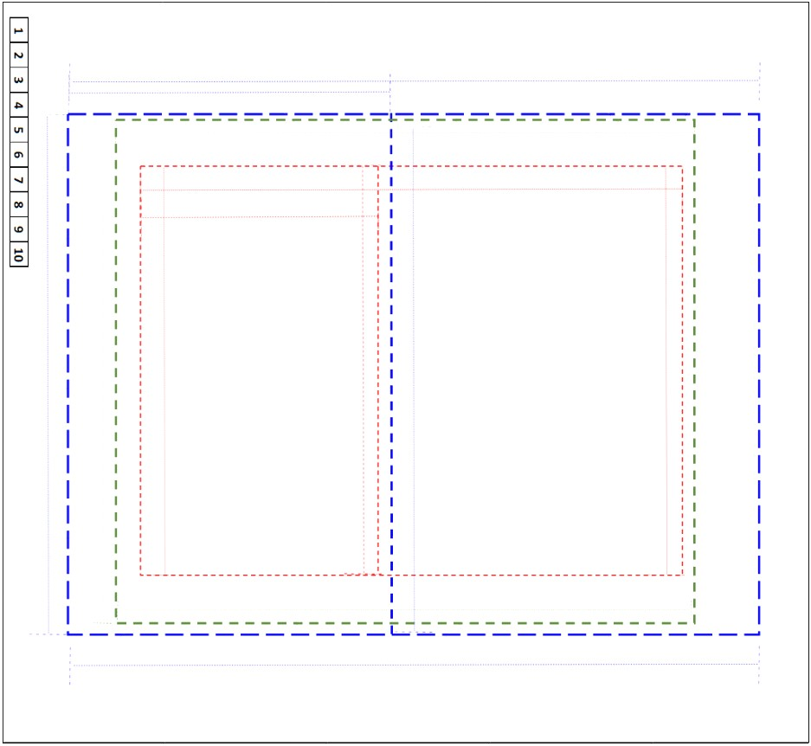
設定排序 | Y | X( L ) | X( R ) | 機台 | 是否可以一次打完
- |  |  |  | Xray #1_Muraki
- |  |  |  | Xray #2_Muraki
- |  |  |  | Xray #3_JH
-
- |  |  |  | 設定排序(分割) | Y | X( L ) | X( R )
- |  |  |  | -
-
-
-
-
-
- |  |  |  | 重新操作一次↓
-
-
-
-

